Table 1
ORGANIZACIONES SINDICALES
Departamento de Estudios, Dirección del Trabajo
1
INDICE DE GRÁFICOS Y CUADROS A. NIVEL NACIONAL A1. SINDICATOS ACTIVOS Y POBLACIÓN AFILIADA Gráfico 1 Cantidad de sindicatos y asociaciones de funcionarios públicos activas(os) y población afiliada, por tipo de organización, año 2019. Gráfico 2 Población afiliada a sindicatos y asociaciones de funcionarios públicos activas(os), por tipo de or- ganización, según sexo, año 2019. Cuadro 1 Cantidad de sindicatos activos y población afiliada, por rama de actividad económica, año 2019. Cuadro 2 Población afiliada a sindicatos activos, por sexo, según rama de actividad económica, año 2019. Cuadro 3 Cantidad de sindicatos activos y población afiliada, por tipo de sindicato, año 2019. Cuadro 4 Cantidad de sindicatos activos, según tipo de sindicato y rama de actividad económica, año 2019. Gráfico 3 Población afiliada a sindicatos activos, por sexo y tipo de sindicato, año 2019. Cuadro 5 Población afiliada a sindicatos activos, según tipo de sindicato y rama de actividad económica, año 2019. A2. TASAS DE SINDICALIZACIÓN Cuadro 6 Tasa de sindicalización de la población afiliada a sindicatos activos, según sexo y rama de actividad económica, año 2019. Cuadro 7 Tasa de sindicalización de la población afiliada a sindicatos activos, según sexo y región, año 2019. B. NIVEL REGIONAL B1. SINDICATOS ACTIVOS Y POBLACIÓN AFILIADA Cuadro 8 Cantidad de sindicatos activos y población afiliada, por región, año 2019. Cuadro 9 Población afiliada a sindicatos activos, por sexo, según región, año 2019.

Cuadro 10 Cantidad de sindicatos activos, según tipo de sindicato y región, año 2019. Cuadro 11 Población afiliada a sindicatos activos, según tipo de sindicato y región, año 2019. Cuadro 12 Cantidad de sindicatos activos y población afiliada, por rama de actividad económica. Región de Arica y Parinacota, año 2019. Cuadro 13 Población afiliada a sindicatos activos, por sexo, según rama de actividad económica. Región de Arica y Parinacota, año 2019. Cuadro 14 Cantidad de sindicatos activos y población afiliada, por tipo de sindicato. Región de Arica y Pari- nacota, año 2019. Gráfico 4 Población afiliada a sindicatos activos, por sexo y tipo de sindicato. Región de Arica y Parinacota, año 2019. Cuadro 15 Cantidad de sindicatos activos, según tipo de sindicato y rama de actividad económica. Región de Arica y Parinacota, año 2019. Cuadro 16 Población afiliada a sindicatos activos, según tipo de sindicato y rama de actividad económica. Región de Arica y Parinacota, año 2019. Cuadro 17 Cantidad de sindicatos activos y población afiliada, por rama de actividad económica. Región de Tarapacá, año 2019. Cuadro 18 Población afiliada a sindicatos activos, por sexo, según rama de actividad económica. Región de Tarapacá, año 2019. Cuadro 19 Cantidad de sindicatos activos y población afiliada, por tipo de sindicato. Región de Tarapacá, año 2019. Gráfico 5 Población afiliada a sindicatos activos, por sexo y tipo de sindicato. Región de Tarapacá, año 2019. Cuadro 20 Cantidad de sindicatos activos, según tipo de sindicato y rama de actividad económica. Región de Tarapacá, año 2019. Cuadro 21 Población afiliada a sindicatos activos, según tipo de sindicato y rama de actividad económica. Región de Tarapacá, año 2019.

Cuadro 22 Cantidad de sindicatos activos y población afiliada, por rama de actividad económica. Región de Antofagasta, año 2019. Cuadro 23 Población afiliada a sindicatos activos, por sexo, según rama de actividad económica. Región de Antofagasta, año 2019. Cuadro 24 Cantidad de sindicatos activos y población afiliada, por tipo de sindicato. Región de Antofagasta, año 2019. Gráfico 6 Población afiliada a sindicatos activos, por sexo y tipo de sindicato. Región de Antofagasta, año 2019. Cuadro 25 Cantidad de sindicatos activos, según tipo de sindicato y rama de actividad económica. Región de Antofagasta, año 2019. Cuadro 26 Población afiliada a sindicatos activos, según tipo de sindicato y rama de actividad económica. Región de Antofagasta, año 2019. Cuadro 27 Cantidad de sindicatos activos y población afiliada, por rama de actividad económica. Región de Atacama, año 2019. Cuadro 28 Población afiliada a sindicatos activos, por sexo, según rama de actividad económica. Región de Atacama, año 2019. Cuadro 29 Cantidad de sindicatos activos y población afiliada, por tipo de sindicato. Región de Atacama, año 2019. Gráfico 7 Población afiliada a sindicatos activos, por sexo y tipo de sindicato. Región de Atacama, año 2019. Cuadro 30 Cantidad de sindicatos activos, según tipo de sindicato y rama de actividad económica. Región de Atacama, año 2019. Cuadro 31 Población afiliada a sindicatos activos, según tipo de sindicato y rama de actividad económica. Región de Atacama, año 2019. Cuadro 32 Cantidad de sindicatos activos y población afiliada, por rama de actividad económica. Región de Coquimbo, año 2019.

Cuadro 33 Población afiliada a sindicatos activos, por sexo, según rama de actividad económica. Región de Coquimbo, año 2019. Cuadro 34 Cantidad de sindicatos activos y población afiliada, por tipo de sindicato. Región de Coquimbo, año 2019. Gráfico 8 Población afiliada a sindicatos activos, por sexo y tipo de sindicato. Región de Coquimbo, año 2019. Cuadro 35 Cantidad de sindicatos activos, según tipo de sindicato y rama de actividad económica. Región de Coquimbo, año 2019. Cuadro 36 Población afiliada a sindicatos activos, según tipo de sindicato y rama de actividad económica. Región de Coquimbo, año 2019. Cuadro 37 Cantidad de sindicatos activos y población afiliada, por rama de actividad económica. Región de Valparaíso, año 2019. Cuadro 38 Población afiliada a sindicatos activos, por sexo, según rama de actividad económica. Región de Valparaíso, año 2019. Cuadro 39 Cantidad de sindicatos activos y población afiliada, por tipo de sindicato. Región de Valparaíso, año 2019. Gráfico 9 Población afiliada a sindicatos activos, por sexo y tipo de sindicato. Región de Valparaíso, año 2019. Cuadro 40 Cantidad de sindicatos activos, según tipo de sindicato y rama de actividad económica. Región de Valparaíso, año 2019. Cuadro 41 Población afiliada a sindicatos activos, según tipo de sindicato y rama de actividad económica. Región de Valparaíso, año 2019. Cuadro 42 Cantidad de sindicatos activos y población afiliada, por rama de actividad económica. Región Me- tropolitana, año 2019. Cuadro 43 Población afiliada a sindicatos activos, por sexo, según rama de actividad económica. Región Me- tropolitana, año 2019.

Cuadro 44 Cantidad de sindicatos activos y población afiliada, por tipo de sindicato. Región Metropolitana, año 2019. Gráfico 10 Población afiliada a sindicatos activos, por sexo y tipo de sindicato. Región Metropolitana, año 2019. Cuadro 45 Cantidad de sindicatos activos, según tipo de sindicato y rama de actividad económica. Región Metropolitana, año 2019. Cuadro 46 Población afiliada a sindicatos activos, según tipo de sindicato y rama de actividad económica. Región Metropolitana, año 2019. Cuadro 47 Cantidad de sindicatos activos y población afiliada, por rama de actividad económica. Región de O’Higgins, año 2019. Cuadro 48 Población afiliada a sindicatos activos, por sexo, según rama de actividad económica. Región de O’Higgins, año 2019. Cuadro 49 Cantidad de sindicatos activos y población afiliada, por tipo de sindicato. Región de O’Higgins, año 2019. Gráfico 11 Población afiliada a sindicatos activos, por sexo y tipo de sindicato. Región de O’Higgins, año 2019. Cuadro 50 Cantidad de sindicatos activos, según tipo de sindicato y rama de actividad económica. Región de O’Higgins, año 2019. Cuadro 51 Población afiliada a sindicatos activos, según tipo de sindicato y rama de actividad económica. Región de O’Higgins, año 2019. Cuadro 52 Cantidad de sindicatos activos y población afiliada, por rama de actividad económica. Región del Maule, año 2019. Cuadro 53 Población afiliada a sindicatos activos, por sexo, según rama de actividad económica. Región del Maule, año 2019. Cuadro 54 Cantidad de sindicatos activos y población afiliada, por tipo de sindicato. Región del Maule, año 2019. Gráfico 12 Población afiliada a sindicatos activos, por sexo y tipo de sindicato. Región del Maule, año 2019.

Cuadro 55 Cantidad de sindicatos activos, según tipo de sindicato y rama de actividad económica. Región del Maule, año 2019. Cuadro 56 Población afiliada a sindicatos activos, según tipo de sindicato y rama de actividad económica. Región del Maule, año 2019. Cuadro 57 Cantidad de sindicatos activos y población afiliada, por rama de actividad económica. Región de Ñuble, año 2019. Cuadro 58 Población afiliada a sindicatos activos, por sexo, según rama de actividad económica. Región de Ñuble, año 2019. Cuadro 59 Cantidad de sindicatos activos y población afiliada, por tipo de sindicato. Región de Ñuble, año 2019. Gráfico 13 Población afiliada a sindicatos activos, por sexo y tipo de sindicato. Región de Ñuble, año 2019. Cuadro 60 Cantidad de sindicatos activos, según tipo de sindicato y rama de actividad económica. Región de Ñuble, año 2019. Cuadro 61 Población afiliada a sindicatos activos, según tipo de sindicato y rama de actividad económica. Región de Ñuble, año 2019. Cuadro 62 Cantidad de sindicatos activos y población afiliada, por rama de actividad económica. Región del Biobío, año 2019. Cuadro 63 Población afiliada a sindicatos activos, por sexo, según rama de actividad económica. Región del Biobío, año 2019. Cuadro 64 Cantidad de sindicatos activos y población afiliada, por tipo de sindicato. Región del Biobío, año 2019. Gráfico 14 Población afiliada a sindicatos activos, por sexo y tipo de sindicato. Región del Biobío, año 2019. Cuadro 65 Cantidad de sindicatos activos, según tipo de sindicato y rama de actividad económica. Región del Biobío, año 2019.

Cuadro 66 Población afiliada a sindicatos activos, según tipo de sindicato y rama de actividad económica. Región del Biobío, año 2019. Cuadro 67 Cantidad de sindicatos activos y población afiliada, por rama de actividad económica. Región de la Araucanía, año 2019. Cuadro 68 Población afiliada a sindicatos activos, por sexo, según rama de actividad económica. Región de la Araucanía, año 2019. Cuadro 69 Cantidad de sindicatos activos y población afiliada, por tipo de sindicato. Región de la Araucanía, año 2019. Gráfico 15 Población afiliada a sindicatos activos, por sexo y tipo de sindicato. Región de la Araucanía, año 2019. Cuadro 70 Cantidad de sindicatos activos, según tipo de sindicato y rama de actividad económica. Región de la Araucanía, año 2019. Cuadro 71 Población afiliada a sindicatos activos, según tipo de sindicato y rama de actividad económica. Región de la Araucanía, año 2019. Cuadro 72 Cantidad de sindicatos activos y población afiliada, por rama de actividad económica. Región de los Ríos, año 2019. Cuadro 73 Población afiliada a sindicatos activos, por sexo, según rama de actividad económica. Región de los Ríos, año 2019. Cuadro 74 Cantidad de sindicatos activos y población afiliada, por tipo de sindicato. Región de los Ríos, año 2019. Gráfico 16 Población afiliada a sindicatos activos, por sexo y tipo de sindicato. Región de Los Ríos, año 2019. Cuadro 75 Cantidad de sindicatos activos, según tipo de sindicato y rama de actividad económica. Región de los Ríos, año 2019. Cuadro 76 Población afiliada a sindicatos activos, según tipo de sindicato y rama de actividad económica. Región de los Ríos, año 2019.

Cuadro 77 Cantidad de sindicatos activos y población afiliada, por rama de actividad económica. Región de los Lagos, año 2019. Cuadro 78 Población afiliada a sindicatos activos, por sexo, según rama de actividad económica. Región de los Lagos, año 2019. Cuadro 79 Cantidad de sindicatos activos y población afiliada, por tipo de sindicato. Región de Los Lagos, año 2019. Gráfico 17 Población afiliada a sindicatos activos, por sexo y tipo de sindicato. Región de los Lagos, año 2019. Cuadro 80 Cantidad de sindicatos activos, según tipo de sindicato y rama de actividad económica. Región de los Lagos, año 2019. Cuadro 81 Población afiliada a sindicatos activos, según tipo de sindicato y rama de actividad económica. Región de los Lagos, año 2019. Cuadro 82 Cantidad de sindicatos activos y población afiliada, por rama de actividad económica. Región de Aysén, año 2019. Cuadro 83 Población afiliada a sindicatos activos, por sexo, según rama de actividad económica. Región de Aysén, año 2019. Cuadro 84 Cantidad de sindicatos activos y población afiliada, por tipo de sindicato. Región de Aysén, año 2019. Gráfico 18 Población afiliada a sindicatos activos, por sexo y tipo de sindicato. Región de Aysén, año 2019. Cuadro 85 Cantidad de sindicatos activos, según tipo de sindicato y rama de actividad económica. Región de Aysén, año 2019. Cuadro 86 Población afiliada a sindicatos activos, según tipo de sindicato y rama de actividad económica. Región de Aysén, año 2019. Cuadro 87 Cantidad de sindicatos activos y población afiliada, por rama de actividad económica. Región de Magallanes, año 2019. Cuadro 88 Población afiliada a sindicatos activos, por sexo, según rama de actividad económica. Región de Magallanes, año 2019.

Cuadro 89 Cantidad de sindicatos activos y población afiliada, por tipo de sindicato. Región de Magallanes, año 2019. Gráfico 19 Población afiliada a sindicatos activos, por sexo y tipo de sindicato. Región de Magallanes, año 2019. Cuadro 90 Cantidad de sindicatos activos, según tipo de sindicato y rama de actividad económica. Región de Magallanes, año 2019. Cuadro 91 Población afiliada a sindicatos activos, según tipo de sindicato y rama de actividad económica. Región de Magallanes, año 2019. Cuadro 92 Cantidad de dirigentes vigentes pertenecientes a organizaciones sindicales de base activas al año 2019, por tipo de organización y cargo, según sexo. Cuadro 93 Cantidad de dirigentes vigentes pertenecientes a organizaciones sindicales de base activas al año 2019, por rango de edad, según sexo. Cuadro 94 Cantidad de delegados de organizaciones sindicales de base activas al año 2019, por rango de edad, según sexo. Cuadro 95 Organizaciones sindicales constituidas en el año 2019 por sector y tipo de organización, según estado a diciembre del 2019. Cuadro 96 Cantidad de sindicatos de base en receso al 2019 por tipo de sindicato. Cuadro 97 Cantidad de sindicatos de base en receso al 2019 por rama de actividad económica. Cuadro 98 Cantidad de sindicatos de base, según años de receso. C. SUPRASINDICALES Cuadro 99 Cantidad de organizaciones de base pertenecientes a federaciones activas al 2019. Cuadro 100 Cantidad de organizaciones de base pertenecientes a confederaciones activas al 2019. Cuadro 101 Cantidad de organizaciones de base por tipo, pertenecientes a centrales de trabajadores al 2019.

Glosario Definición de conceptos básicos utilizados en los cuadros estadísticos.
A. NIVEL NACIONAL A1. SINDICATOS ACTIVOS Y POBLACIÓN AFILIADA
Gráfico 1 Cantidad de sindicatos y asociaciones de funcionarios públicos activas(os) y población afiliada, por tipo de organización, año 2019
Fuente: Registros Administrativos, Dirección del Trabajo Elaboración: Departamento de Estudios, Dirección del Trabajo
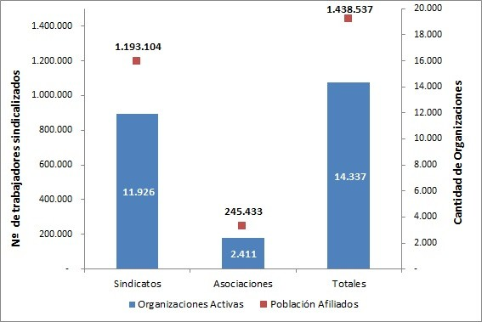
Gráfico 2 Población afiliada a sindicatos y asociaciones de funcionarios públicos activas(os), por tipo de organización, según sexo, año 2019
Fuente: Registros Administrativos, Dirección del Trabajo Elaboración: Departamento de Estudios, Dirección del Trabajo
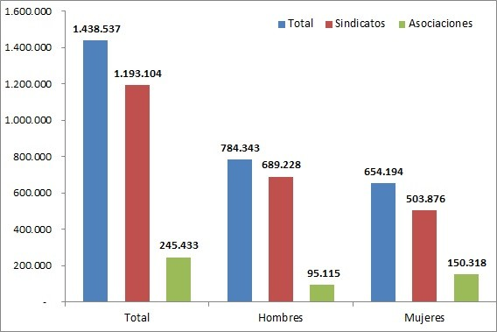
Cuadro 1 Población afiliada a sindicatos activos, y población afiliada, según rama de actividad económica1, año 2019
Rama Actividad Económica | Sindicatos | Población afiliada
Agricultura, ganadería, silvicultura y pesca | 1,260 | 63,877
Explotación de minas y canteras | 298 | 60,969
Industria manufacturera | 1,365 | 123,068
Suministro de electricidad, gas, vapor y aire acondicionado | 96 | 8,994
Suministro de agua; evacuación de aguas residuales, gestión de desechos y descontaminación | 118 | 11,289
Construcción | 335 | 41,771
Comercio al por mayor y al por menor; reparación de vehículos automotores y motocicletas | 1,716 | 195,520
Transporte y almacenamiento | 1,573 | 109,626
Actividades de alojamiento y de servicio de comidas | 244 | 39,671
Información y comunicaciones | 172 | 25,729
Actividades financieras y de seguros | 156 | 49,421
Actividades inmobiliarias | 27 | 1,262
Actividades profesionales, científicas y técnicas | 175 | 14,155
Actividades de servicios administrativos y de apoyo | 479 | 44,075
Administración pública y defensa; planes de seguridad social de afiliación obligatoria | 51 | 9,512
Enseñanza | 1,031 | 88,930
Actividades de atención de la salud humana y de asistencia social | 253 | 55,212
Actividades artísticas, de entretenimiento y recreativas | 107 | 7,457
Otras actividades de servicios | 895 | 86,782
Actividades de los hogares como empleadores; actividades no diferenciadas de los hogares; como productores de bienes y servicios para uso propio | 2 | 170
Actividades de organizaciones y órganos extraterritoriales | 11 | 534
Actividades no especificadas y otras | 1,562 | 155,080
Total | 11,926 | 1,193,104
Fuente: Registros Administrativos, Dirección del Trabajo Elaboración: Departamento de Estudios, Dirección del Trabajo
Cuadro 2 Población afiliada, por rama de actividad económica2, según sexo, año 2019

Table 4
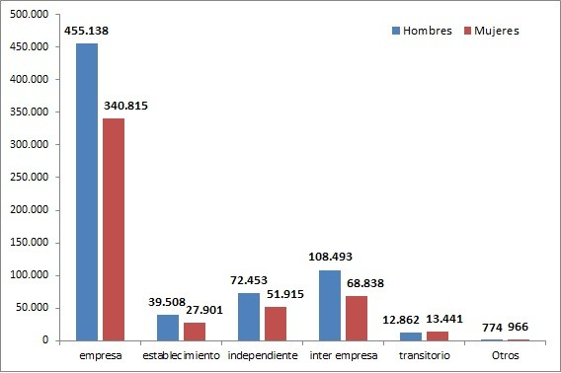
Rama Actividad Económica | Sindicato empresa | Sindicato establecimiento | Sindicato independiente | Sindicato inter empresa | Sindicato transitorio | Otros | Total
Agricultura, ganadería, silvicultura y pesca | 301 | 35 | 851 | 50 | 22 | 1 | 1,260
Explotación de minas y canteras | 215 | 26 | 42 | 12 | 3 | 0 | 298
Industria manufacturera | 1,195 | 70 | 13 | 81 | 4 | 2 | 1,365
Suministro de electricidad, gas, vapor y aire acondicionado | 87 | 4 | 0 | 5 | 0 | 0 | 96
Suministro de agua; evacuación de aguas residuales, gestión de desechos y descontaminación | 90 | 15 | 3 | 8 | 2 | 0 | 118
Construcción | 211 | 31 | 2 | 58 | 33 | 0 | 335
Comercio al por mayor y al por menor; reparación de vehículos automotores y motocicletas | 705 | 230 | 636 | 140 | 2 | 3 | 1,716
Transporte y almacenamiento | 618 | 83 | 439 | 355 | 77 | 1 | 1,573
Actividades de alojamiento y de servicio de comidas | 170 | 35 | 3 | 35 | 1 | 0 | 244
Información y comunicaciones | 126 | 7 | 2 | 37 | 0 | 0 | 172
Actividades financieras y de seguros | 113 | 2 | 0 | 40 | 0 | 1 | 156
Actividades inmobiliarias | 25 | 1 | 0 | 1 | 0 | 0 | 27
Actividades profesionales, científicas y técnicas | 134 | 27 | 2 | 12 | 0 | 0 | 175
Actividades de servicios administrativos y de apoyo | 319 | 80 | 17 | 53 | 9 | 1 | 479
Administración pública y defensa; planes de seguridad social de afiliación obligatoria | 20 | 2 | 20 | 3 | 5 | 1 | 51
Enseñanza | 923 | 79 | 6 | 20 | 1 | 2 | 1,031
Actividades de atención de la salud humana y de asistencia social | 216 | 8 | 5 | 23 | 0 | 1 | 253
Actividades artísticas, de entretenimiento y recreativas | 84 | 0 | 9 | 14 | 0 | 0 | 107
Otras actividades de servicios | 476 | 49 | 174 | 115 | 76 | 5 | 895
Actividades de los hogares como empleadores; actividades no diferenciadas de los hogares; como productores de bienes y servicios para uso propio | 0 | 1 | 0 | 1 | 0 | 0 | 2
Actividades de organizaciones y órganos extraterritoriales | 4 | 0 | 7 | 0 | 0 | 0 | 11
Actividades no especificadas y otras | 643 | 141 | 442 | 297 | 34 | 5 | 1,562
Total | 6,675 | 926 | 2,673 | 1,360 | 269 | 23 | 11,926
Fuente: Registros Administrativos, Dirección del Trabajo Elaboración: Departamento de Estudios, Dirección del Trabajo 4CIIU Rev4.cl.
Gráfico 3 Población afiliada a sindicatos activos, por sexo y tipo de sindicato, año 2019
Fuente: Registros Administrativos, Dirección del Trabajo Elaboración: Departamento de Estudios, Dirección del Trabajo

Table 14
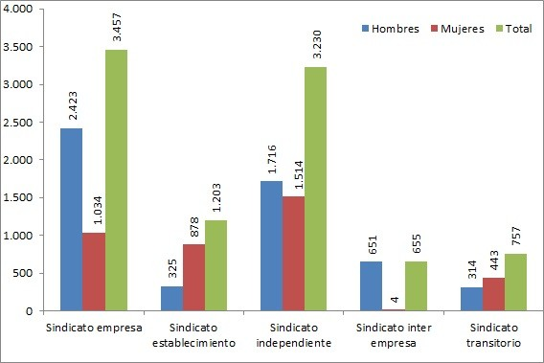
Tipo de sindicato | Sindicatos | Población afiliada
Sindicato empresa | 55 | 3,457
Sindicato establecimiento | 11 | 1,203
Sindicato independiente | 67 | 3,230
Sindicato inter empresa | 5 | 655
Sindicato transitorio | 4 | 757
Total | 142 | 9,302
Fuente: Registros Administrativos, Dirección del Trabajo Elaboración: Departamento de Estudios, Dirección del Trabajo
Gráfico 4 Población afiliada a sindicatos activos, por sexo y tipo de sindicato. Región de Arica y Parinacota, año 2019
Fuente: Registros Administrativos, Dirección del Trabajo Elaboración: Departamento de Estudios, Dirección del Trabajo

Table 19
Tipo de sindicato | Sindicatos | Población afiliada
Sindicato empresa | 101 | 10,292
Sindicato establecimiento | 37 | 3,637
Sindicato independiente | 59 | 2,964
Sindicato inter empresa | 19 | 3,443
Sindicato transitorio | 4 | 203
Otros | 4 | 173
Total | 224 | 20,712
Fuente: Registros Administrativos, Dirección del Trabajo Elaboración: Departamento de Estudios, Dirección del Trabajo
Gráfico 5 Población afiliada a sindicatos activos, por sexo y tipo de sindicato. Región de Tarapacá, año 2019
Fuente: Registros Administrativos, Dirección del Trabajo Elaboración: Departamento de Estudios, Dirección del Trabajo
 | 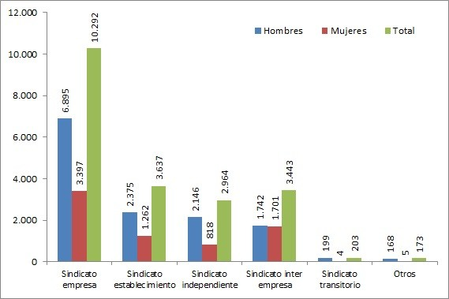

Table 24
Tipo de sindicato | Sindicatos | Población afiliada
Sindicato empresa | 357 | 51,271
Sindicato establecimiento | 186 | 13,612
Sindicato independiente | 106 | 4,143
Sindicato inter empresa | 34 | 3,391
Sindicato transitorio | 10 | 661
Total | 693 | 73,078
Fuente: Registros Administrativos, Dirección del Trabajo Elaboración: Departamento de Estudios, Dirección del Trabajo
Gráfico 6 Población afiliada a sindicatos activos, por sexo y tipo de sindicato. Región de Antofagasta, año 2019
Fuente: Registros Administrativos, Dirección del Trabajo Elaboración: Departamento de Estudios, Dirección del Trabajo
 | 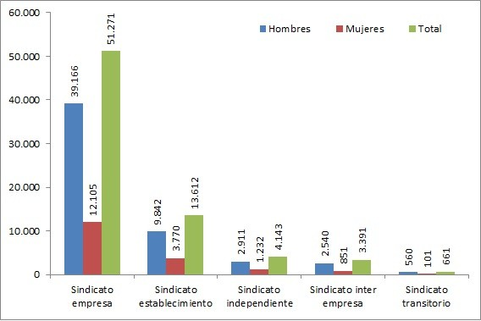

Table 29
Tipo de sindicato | Sindicatos | Población afiliada
Sindicato empresa | 144 | 16,363
Sindicato establecimiento | 48 | 2,901
Sindicato independiente | 118 | 5,003
Sindicato inter empresa | 12 | 748
Sindicato transitorio | 5 | 197
Total | 327 | 25,212
Fuente: Registros Administrativos, Dirección del Trabajo Elaboración: Departamento de Estudios, Dirección del Trabajo
Gráfico 7 Población afiliada a sindicatos activos, por sexo y tipo de sindicato. Región de Atacama, año 2019
Fuente: Registros Administrativos, Dirección del Trabajo Elaboración: Departamento de Estudios, Dirección del Trabajo
 | 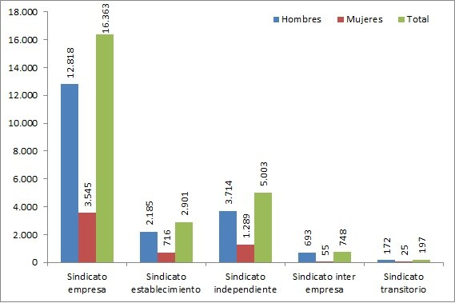

Table 34
Tipo de sindicato | Sindicatos | Población afiliada
Sindicato empresa | 164 | 13,886
Sindicato establecimiento | 36 | 2,745
Sindicato independiente | 226 | 10,829
Sindicato inter empresa | 29 | 1,547
Sindicato transitorio | 7 | 801
Total | 462 | 29,808
Fuente: Registros Administrativos, Dirección del Trabajo Elaboración: Departamento de Estudios, Dirección del Trabajo
Gráfico 8 Población afiliada a sindicatos activos, por sexo y tipo de sindicato. Región de Coquimbo, año 2019
Fuente: Registros Administrativos, Dirección del Trabajo Elaboración: Departamento de Estudios, Dirección del Trabajo
 | 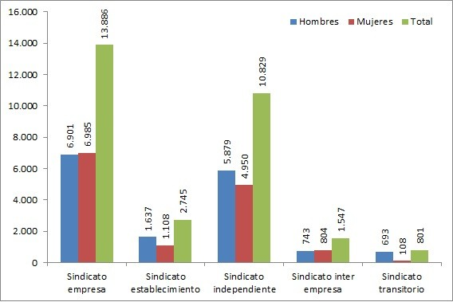

Table 39
Tipo de sindicato | Sindicatos | Población afiliada
Sindicato empresa | 641 | 68,392
Sindicato establecimiento | 101 | 7,880
Sindicato independiente | 277 | 12,907
Sindicato inter empresa | 241 | 14,156
Sindicato transitorio | 23 | 1,747
Otros | 3 | 211
Total | 1,286 | 105,293
Fuente: Registros Administrativos, Dirección del Trabajo Elaboración: Departamento de Estudios, Dirección del Trabajo
Gráfico 9 Población afiliada a sindicatos activos, por sexo y tipo de sindicato. Región de Valparaíso, año 2019
Fuente: Registros Administrativos, Dirección del Trabajo Elaboración: Departamento de Estudios, Dirección del Trabajo
 | 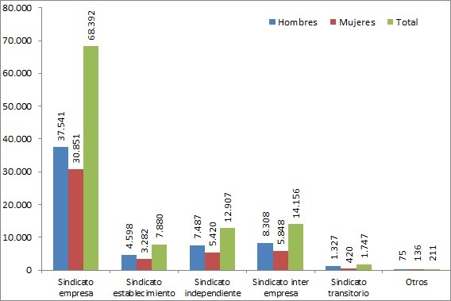

Table 44
Tipo de sindicato | Sindicatos | Población afiliada
Sindicato empresa | 3,239 | 454,981
Sindicato establecimiento | 178 | 14,027
Sindicato independiente | 484 | 32,273
Sindicato inter empresa | 726 | 112,098
Sindicato transitorio | 5 | 686
Otros | 6 | 838
Total | 4,638 | 614,903
Fuente: Registros Administrativos, Dirección del Trabajo Elaboración: Departamento de Estudios, Dirección del Trabajo
Gráfico 10 Población afiliada a sindicatos activos, por sexo y tipo de sindicato. Región Metropolitana, año 2019
Fuente: Registros Administrativos, Dirección del Trabajo Elaboración: Departamento de Estudios, Dirección del Trabajo
 | 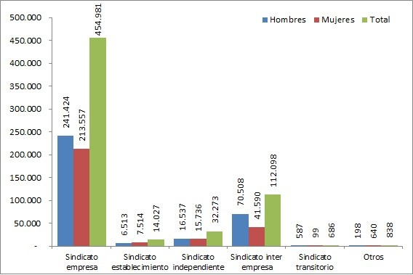

Table 49
Tipo de sindicato | Sindicatos | Población afiliada
Sindicato empresa | 239 | 33,241
Sindicato establecimiento | 38 | 2,588
Sindicato independiente | 147 | 5,523
Sindicato inter empresa | 76 | 10,252
Sindicato transitorio | 10 | 380
Total | 510 | 51,984
Fuente: Registros Administrativos, Dirección del Trabajo Elaboración: Departamento de Estudios, Dirección del Trabajo
Gráfico 11 Población afiliada a sindicatos activos, por sexo y tipo de sindicato. Región de O’Higgins, año 2019
Fuente: Registros Administrativos, Dirección del Trabajo Elaboración: Departamento de Estudios, Dirección del Trabajo
 | 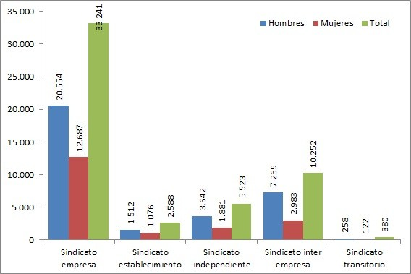

Table 54
Tipo de sindicato | Sindicatos | Población afiliada
Sindicato empresa | 251 | 15,837
Sindicato establecimiento | 49 | 3,433
Sindicato independiente | 123 | 5,531
Sindicato inter empresa | 34 | 7,472
Sindicato transitorio | 1 | 194
Total | 458 | 32,467
Fuente: Registros Administrativos, Dirección del Trabajo Elaboración: Departamento de Estudios, Dirección del Trabajo
Gráfico 12 Población afiliada a sindicatos activos, por sexo y tipo de sindicato. Región del Maule, año 2019
Fuente: Registros Administrativos, Dirección del Trabajo Elaboración: Departamento de Estudios, Dirección del Trabajo
 | 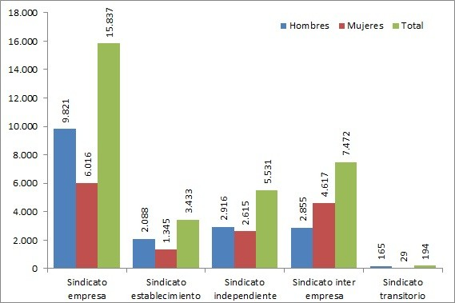

Table 59
Tipo de sindicato | Sindicatos | Población afiliada
Sindicato empresa | 122 | 11,646
Sindicato establecimiento | 31 | 2,108
Sindicato independiente | 33 | 1,603
Sindicato inter empresa | 9 | 1,406
Sindicato transitorio | 6 | 1,584
Total | 201 | 18,347
Fuente: Registros Administrativos, Dirección del Trabajo Elaboración: Departamento de Estudios, Dirección del Trabajo
Gráfico 13 Población afiliada a sindicatos activos, por sexo y tipo de sindicato. Región del Ñuble, año 2019
Fuente: Registros Administrativos, Dirección del Trabajo Elaboración: Departamento de Estudios, Dirección del Trabajo
 | 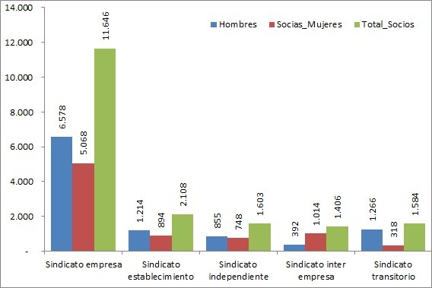

Table 64
Tipo de sindicato | Sindicatos | Población afiliada
Sindicato empresa | 588 | 53,494
Sindicato establecimiento | 53 | 3,625
Sindicato independiente | 296 | 16,610
Sindicato inter empresa | 79 | 11,200
Sindicato transitorio | 158 | 14,931
Otros | 10 | 518
Total | 1,184 | 100,378
Fuente: Registros Administrativos, Dirección del Trabajo Elaboración: Departamento de Estudios, Dirección del Trabajo
Gráfico 14 Población afiliada a sindicatos activos, por sexo y tipo de sindicato. Región del Biobío, año 2019
Fuente: Registros Administrativos, Dirección del Trabajo Elaboración: Departamento de Estudios, Dirección del Trabajo
 | 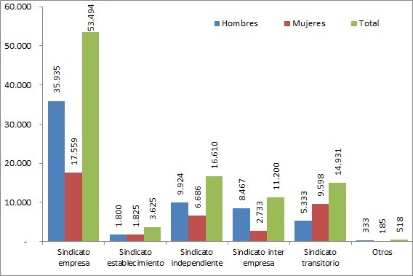

Table 69
Tipo de sindicato | Sindicatos | Población afiliada
Sindicato empresa | 198 | 18,714
Sindicato establecimiento | 52 | 2,768
Sindicato independiente | 100 | 4,275
Sindicato inter empresa | 33 | 3,760
Sindicato transitorio | 1 | 101
Total | 384 | 29,618
Fuente: Registros Administrativos, Dirección del Trabajo Elaboración: Departamento de Estudios, Dirección del Trabajo
Gráfico 15 Población afiliada a sindicatos activos, por sexo y tipo de sindicato. Región de la Araucanía, año 2019
Fuente: Registros Administrativos, Dirección del Trabajo Elaboración: Departamento de Estudios, Dirección del Trabajo
 | 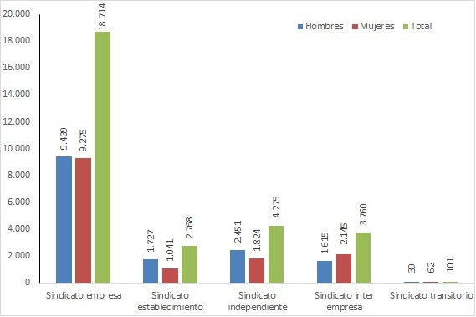

Table 74
Tipo de sindicato | Sindicatos | Población afiliada
Sindicato empresa | 109 | 10,889
Sindicato establecimiento | 21 | 1,337
Sindicato independiente | 77 | 2,737
Sindicato inter empresa | 16 | 3,054
Sindicato transitorio | 5 | 1,443
Total | 228 | 19,460
Fuente: Registros Administrativos, Dirección del Trabajo Elaboración: Departamento de Estudios, Dirección del Trabajo
Gráfico 16 Población afiliada a sindicatos activos, por sexo y tipo de sindicato. Región de Los Ríos, año 2019
Fuente: Registros Administrativos, Dirección del Trabajo Elaboración: Departamento de Estudios, Dirección del Trabajo
 | 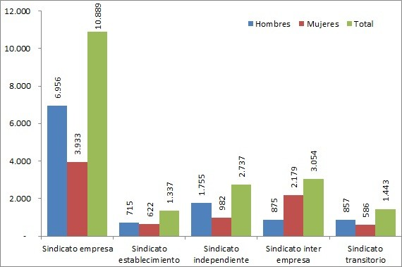

Table 79
Tipo de sindicato | Sindicatos | Población afiliada
Sindicato establecimiento | 52 | 3,336
Sindicato independiente | 458 | 13,697
Sindicato inter empresa | 41 | 2,919
Sindicato transitorio | 8 | 474
Total | 895 | 44,713
Fuente: Registros Administrativos, Dirección del Trabajo Elaboración: Departamento de Estudios, Dirección del Trabajo
Gráfico 17 Población afiliada a sindicatos activos, por sexo y tipo de sindicato. Región de los Lagos, año 2019
Fuente: Registros Administrativos, Dirección del Trabajo Elaboración: Departamento de Estudios, Dirección del Trabajo
 | 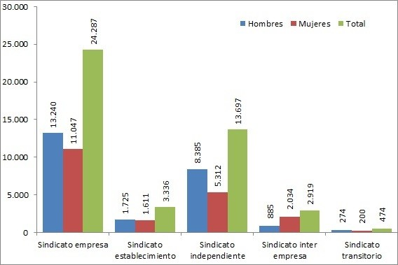

Table 84
Tipo de sindicato | Sindicatos | Población afiliada
Sindicato empresa | 39 | 2,049
Sindicato establecimiento | 13 | 857
Sindicato independiente | 72 | 2,055
Sindicato inter empresa | 2 | 250
Sindicato transitorio | 14 | 1,454
Total | 140 | 6,665
Fuente: Registros Administrativos, Dirección del Trabajo Elaboración: Departamento de Estudios, Dirección del Trabajo
Gráfico 18 Población afiliada a sindicatos activos, por sexo y tipo de sindicato. Región de Aysén, año 2019
Fuente: Registros Administrativos, Dirección del Trabajo Elaboración: Departamento de Estudios, Dirección del Trabajo
 | 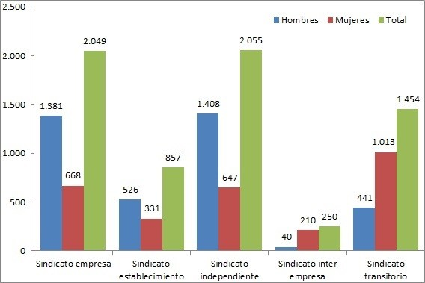

Table 89
Tipo de sindicato | Sindicatos | Población afiliada
Sindicato empresa | 92 | 7,154
Sindicato establecimiento | 20 | 1,352
Sindicato independiente | 30 | 988
Sindicato inter empresa | 4 | 980
Sindicato transitorio | 8 | 690
Total | 154 | 11,164
Fuente: Registros Administrativos, Dirección del Trabajo Elaboración: Departamento de Estudios, Dirección del Trabajo
Gráfico 19 Población afiliada a sindicatos activos, por sexo y tipo de sindicato. Región de Magallanes, año 2019
Fuente: Registros Administrativos, Dirección del Trabajo Elaboración: Departamento de Estudios, Dirección del Trabajo
 | 